Mapa de interesados
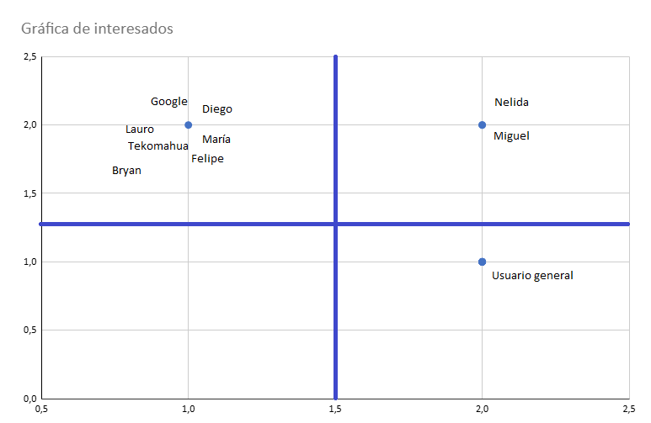
Interesado | Poder (Y) | Interés (X)
Google | 2 | 1
Nelida Baron Perez | 2 | 2
Miguel Angel Sotelo Contreras | 2 | 2
Diego Alexis Vazquez Sotelo | 1 | 2
María Fernanda Bautista Rodriguez | 1 | 2
Felipe de Jesús Días Galván | 1 | 2
De la Rosa Sanchéz Lauro Jesús | 1 | 2
Oscar Aarón Avila Tekomahua | 1 | 2
Bryan Alexis Miranda Duran | 1 | 2
Usuario general | 1 | 2

 | 1 = Bajo | 2 = Alto

